备份
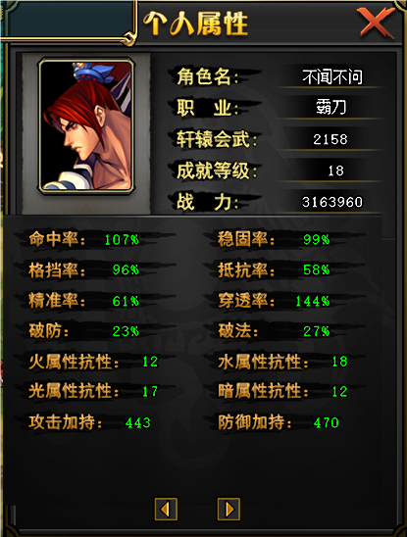
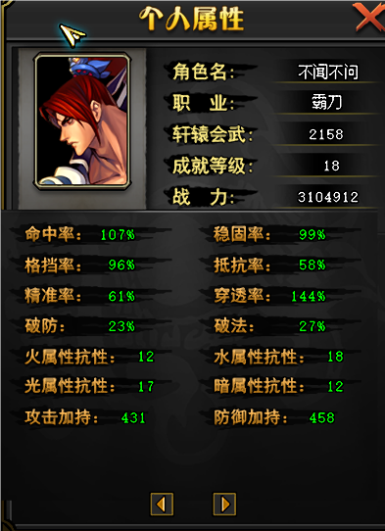
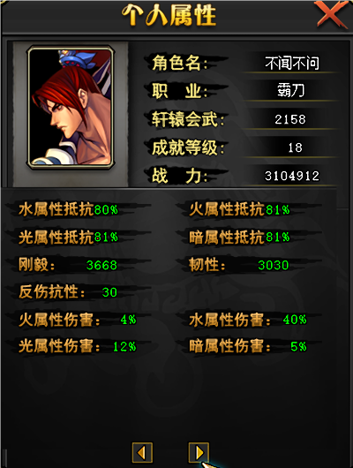
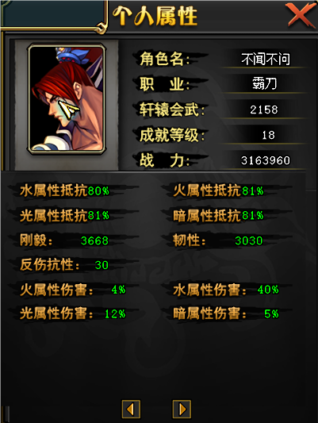
七夕节日活动

活动时间： | 2024-08-02 | 开始活动
 | 2024-08-23 | 关闭活动界面
 | 2024-08-30 | 下架兑换物 | 活动道具到期删除 | 活动奖励： | 全部为绑定或账号绑定 测试注意看 包和道具 还有道具使用合并升级后是否可以变相流通
 |  |  |  |  | 奖励名称 | 奖励id | 绑定状态 | 账号限购次数 | 兑换单价 | 兑换总币需求 | 需求兑换天数 | 奖励单价 | 奖励总价
 |  |  |  |  | 限定七夕称号 无数值 |  | 角色绑定 | 1 | 5000 | 5000 | 2.5 | ￥0.00 | ￥0.00 |  | 2000
活动代币量： | 活动一共21天 要求15天可以兑换全部奖励 |  |  |  | 天之轩辕三阶段自选箱 |  | 账号绑定 | 1 | 5000 | 5000 | 2.5 | ￥0.00 | ￥0.00
 |  |  |  |  | 天工精元x10 |  | 账号绑定 | 1000 | 2 | 2000 | 1 | ￥0.05 | ￥50.00
活动界面： | 活动界面领取账号任务卷轴包账号绑定 打开随机获得14种账号任务 |  |  |  | 兵谋冠军套装自选宝匣 |  | 账号绑定 | 1 | 2000 | 2000 | 1 | ￥0.00 | ￥0.00
 | 每日账号可领取一次 |  |  |  | 鲁班之手 |  | 账号绑定 | 20 | 100 | 2000 | 1 | ￥0.85 | ￥17.00
 |  |  |  |  | 复活币 |  | 账号绑定 | 50 | 40 | 2000 | 1 | ￥0.80 | ￥40.00
活动代币获得方式： | 账号任务 | 奖励2000代币 不绑定 |  |  | 白虎之须 |  | 账号绑定 | 200 | 10 | 2000 | 1 | ￥0.10 | ￥20.00
 | 不限制次数 | 让搬砖玩家刷，懒得做任务的买 |  |  | 朱雀之羽 |  | 账号绑定 | 200 | 10 | 2000 | 1 | ￥0.10 | ￥20.00
 |  |  |  |  | 天命天铠符石 |  | 账号绑定 | 1000 | 2 | 2000 | 1 | ￥0.03 | ￥30.00
 |  |  |  |  | 启灵石碎片 |  | 账号绑定 | 200 | 10 | 2000 | 1 | ￥0.20 | ￥40.00
任务卷轴需求 | 与 | 狂战 | 组队通关 传奇战役黄金歼灭战一次 （不限难度） |  | 唤灵石碎片 |  | 账号绑定 | 200 | 10 | 2000 | 1 | ￥0.10 | ￥20.00
 | 与 | 霸刀 | 组队通关 传奇战役黄金歼灭战一次 （不限难度） |  | 粉色沉睡的魂灵 业火 |  | 账号绑定 | 40 | 25 | 1000 | 0.5 | ￥0.30 | ￥12.00
 | 与 | 武圣 | 组队通关 传奇战役黄金歼灭战一次 （不限难度） |  | 粉色沉睡的魂灵 山岳 |  | 账号绑定 | 40 | 25 | 1000 | 0.5 | ￥0.30 | ￥12.00
 | 与 | 魔刃 | 组队通关 传奇战役黄金歼灭战一次 （不限难度） |  | 粉色沉睡的魂灵 弱水 |  | 账号绑定 | 40 | 25 | 1000 | 0.5 | ￥0.30 | ￥12.00
 | 与 | 七杀 | 组队通关 传奇战役黄金歼灭战一次 （不限难度） |  | 粉色沉睡的魂灵 金玉 |  | 账号绑定 | 40 | 25 | 1000 | 0.5 | ￥0.30 | ￥12.00
 | 与 | 破军 | 组队通关 传奇战役黄金歼灭战一次 （不限难度） |  | 七夕烟花 富裕的代币 可兑换烟花玩具 |  |  | 999 | 1000
 | 与 | 霸王 | 组队通关 传奇战役黄金歼灭战一次 （不限难度） |  |  |  |  |  |  | 32000 | 16 |  | ￥285.00 | 总计
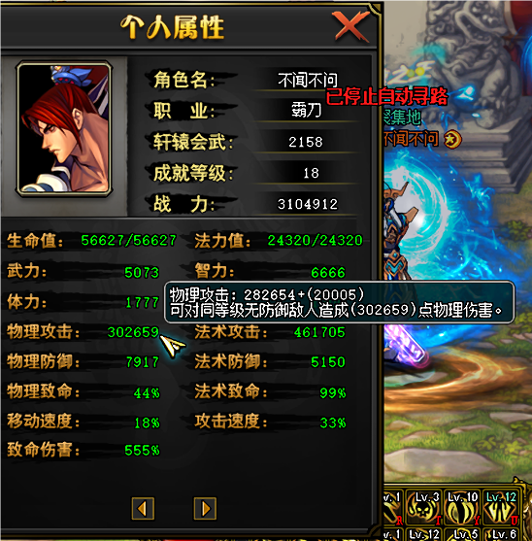
 | 与 | 贪狼 | 组队通关 传奇战役黄金歼灭战一次 （不限难度）
 | 与 | 技师 | 组队通关 传奇战役黄金歼灭战一次 （不限难度）
 | 与 | 天翔 | 组队通关 传奇战役黄金歼灭战一次 （不限难度）
 | 与 | 魔羽 | 组队通关 传奇战役黄金歼灭战一次 （不限难度）
 | 与 | 影杀 | 组队通关 传奇战役黄金歼灭战一次 （不限难度）
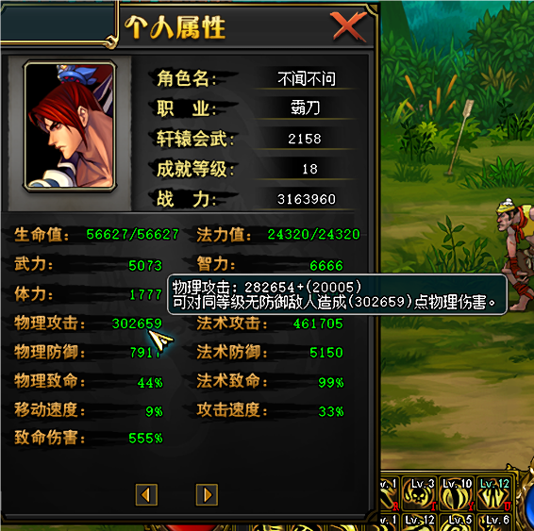
 | 与 | 术士 | 组队通关 传奇战役黄金歼灭战一次 （不限难度）
 | 与 | 斗魂 | 组队通关 传奇战役黄金歼灭战一次 （不限难度）

 |  |  |  |  |  | 5 | 0.012 | ￥0.06

 |  |  |  |  | 去掉七夕称号和天之轩辕 其他道具总价值在￥300 有没有对底层玩家 有提升的道具 我没考虑到的 给我一些建议吧
 |  |  |  |  | 业火魂灵礼包·绿 内含10个绿色业火魂灵
 |  |  |  |  | 山岳魂灵礼包·绿 内含10个绿色业火魂灵
 |  |  |  |  | 弱水魂灵礼包·绿 内含10个绿色业火魂灵
 |  |  |  |  | 金玉魂灵礼包·绿 内含10个绿色业火魂灵

